NOTA 9.4
NOTA 9.4

Directorio de la compañía | Cargo | Profesión

Heike Paulmann Koepfer | Presidente | Ingeniero Comercial
Manfred Paulmann Koepfer | Director | Ingeniero Comercial
Felipe Larraín Bascuñán | Director | Ingeniero Comercial
Julio Moura Neto | Director | Ingeniero
Jorge Pérez Alati | Director | Abogado
Mónica Contreras Esper | Director | Economista
Lieneke Schol Calle | Director | Ingeniera Industrial
Carlos Fernández Calatayud | Director | Ingeniero Civil Mecánico
Ignacio Pérez Alarcón | Director | Ingeniero Civil Industrial

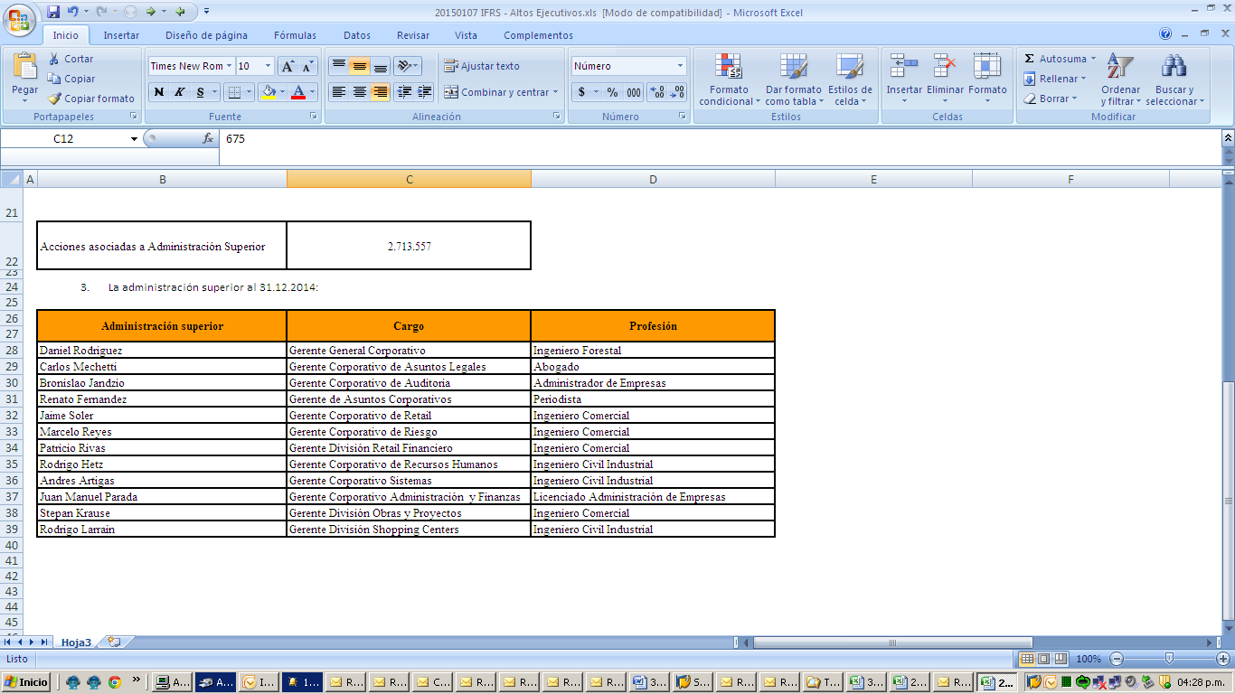

NOTA 32
NOTA 32

Empresa | 31/12/2022 |  |  |  | Promedio
 | Gerentes y Ejecutivos Principales | Profesionales y Técnicos | Trabajadores y Otros | Total
Cencosud S.A. | 25 | 1,456 | 62 | 1,543 | 1,449
Subsidiarias Chile - Argentina - Brasil - Perú - Colombia - Estados Unidos | 517 | 13,487 | 107,344 | 121,348 | 114,124
Total | 542 | 14,943 | 107,406 | 122,891 | 115,573

Empresa | 31/12/2021 |  |  |  | Promedio
 | Gerentes y Ejecutivos Principales | Profesionales y Técnicos | Trabajadores y Otros | Total
Cencosud S.A. | 20 | 1,135 | 115 | 1,270 | 1,233
Subsidiarias Chile - Argentina - Brasil - Perú - Colombia | 264 | 13,961 | 100,719 | 114,944 | 113,781
Total | 284 | 15,096 | 100,834 | 116,214 | 115,014

